Graf 1
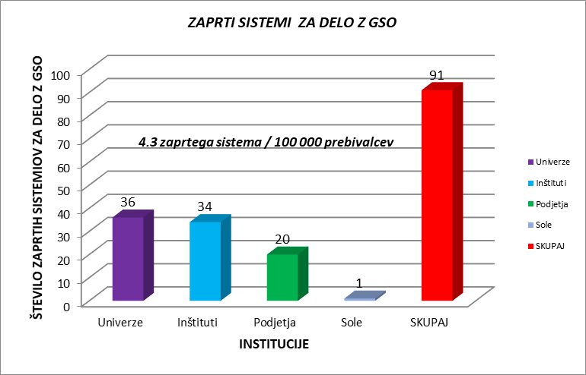
Število zaprtih sistemov in varnostni razred (I. VR – prvi varnostni razred; II. VR – drugi varnostni razred), v katerem se lahko dela z GSO v zaprtih sistemih v Sloveniji do 2020

ZAPRTI SISTEMI ZA DELO Z GSO | Enota
Univerze | Število zaprtih sistemov za delo z GSO | 36
Inštituti |  | 34
Podjetja |  | 20
Šole |  | 1
SKUPAJ |  | 91

VARNOSTNI RAZREDI ZAPRTIH SISTEMOV ZA DELO Z GSO
Institucije | I.VR | II.VR
SKUPAJ | 64 | 27
Šole | 1 | 0
Podjetja | 12 | 8
Inštituti | 20 | 14
Univerze | 31 | 5
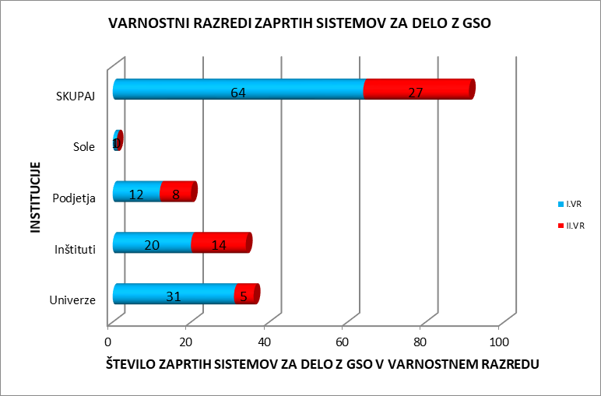

Graf 2
Število del in varnostni razred dela z GSO v Sloveniji do leta 2020

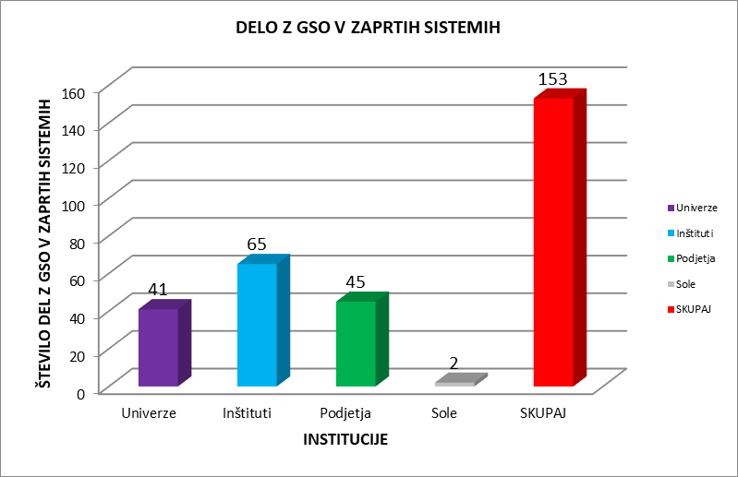
DELO Z GSO V ZAPRTIH SISTEMIH
 | Enota
Univerze | Število del z GSO v zaprtih sistemih | 41
Inštituti |  | 65
Podjetja |  | 45
Šole |  | 2
SKUPAJ |  | 153

VARNOSTNI RAZRED DELA Z GSO V ZAPRTEM SISTEMU
Institucije | DELO I.VR | DELO II.VR
SKUPAJ | 90 | 63
Šole | 2 | 0
Podjetja | 23 | 22
Inštituti | 28 | 37
Univerze | 37 | 4

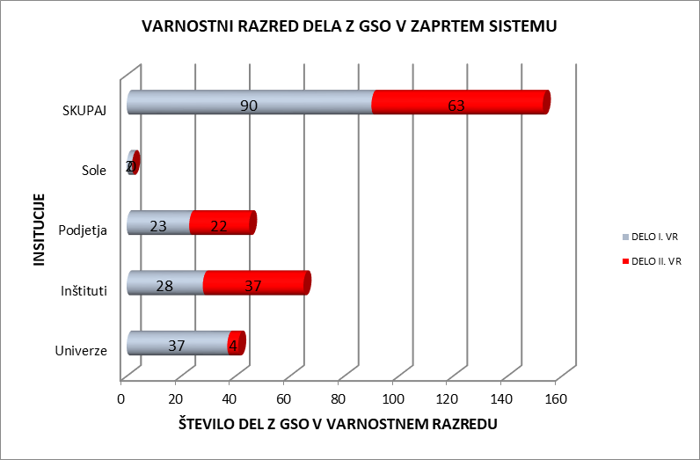

Graf 3
Semena koruze / Maize seeds
Semena oljne ogrščice / Oilseed Rape
Rezultati monitoringov prisotnosti GSO v semenu koruze, oljne ogrščice in soje v razdobju 2006–2020 (povzeto Vir: Monitoring GSO, NIB, 2020)

 |  | Koruza |  |  | Oljna ogrščica |  |  | Soja |  | Skupaj
 | Leto | Prisotnost GS koruze je bila zaznana / GM maize detected | Prisotnost GS koruze ni bila zaznana / GM maize not detected | Leto | Prisotnost GS oljne ogrščice je bila zaznana / GM oilseedrape detected | Prisotnost GS oljne ogrščice ni bila zaznana / GM oilseed rape not detected | Leto | Prisotnost GS soje je bila zaznana / GM soybean detected | Prisotnost GS soje ni bila zaznana / GM soybean not detected
 | 2006 | 2 | 13 | 2006 | 0 | 5 | 2006 |  |  | 20
 | 2007 | 1 | 16 | 2007 | 0 | 5 | 2007 | 0 | 2 | 24
 | 2008 | 2 | 14 | 2008 | 0 | 6 | 2008 |  |  | 22
 | 2009 | 1 | 17 | 2009 | 0 | 0 | 2009 |  |  | 18
 | 2010 | 0 | 15 | 2010 | 0 | 0 | 2010 |  |  | 15
 | 2011 | 1 | 20 | 2011 | 0 | 5 | 2011 |  |  | 26
 | 2012 | 2 | 26 | 2012 | 0 | 0 | 2012 |  |  | 28
 | 2013 | 0 | 25 | 2013 | 0 | 4 | 2013 |  |  | 29
 | 2014 | 0 | 13 | 2014 | 0 | 5 | 2014 | 0 | 3 | 21
 | 2015 | 1 | 14 | 2015 | 0 | 5 | 2015 | 0 | 2 | 22
 | 2016 | 0 | 15 | 2016 | 0 | 5 | 2016 | 0 | 5 | 25
 | 2017 | 0 | 15 | 2017 | 0 | 5 | 2017 | 1 | 3 | 24
 | 2018 | 0 | 15 | 2018 | 0 | 4 | 2018 | 1 | 4 | 24
 | 2019 | 0 | 15 | 2019 | 0 | 2 | 2019 | 0 | 4 | 21
 | 2020 | 0 | 15 | 2020 | 0 | 5 | 2020 | 0 | 3 | 23
 | Skupaj: | 10 | 248 |  | 0 | 56 |  | 2 | 26
 | Skupaj: | 258 |  |  | 56 |  |  | 28 |  | 342

 |  | Vsi vzorci
 | Koruza | 258 | 10 | 248
 | Oljna ogrščica | 56 | 0 | 56
 | Soja | 28 | 2 | 26

Semena soje / Soybean seeds
 | Prisotnost GS soje je bila zaznana / GM soybean detected | Prisotnost GS soje ni bila zaznana / GM soybean not detected
2006
2007 | 0 | 2
2008
2009
2010
2011
2012
2013
2014 | 0 | 3
2015 | 0 | 2
2016 | 0 | 5
2017 | 1 | 3
2018 | 1 | 4
2019 | 0 | 4
2020 | 0 | 3
Skupni delež analiziranih semen koruze v letih 2006-2020 / Percentage of analysed maize seeds from 2006-2020
N=258
 |  |  | Prisotnost GS koruze je bila zaznana / GM maize detected | Prisotnost GS koruze ni bila zaznana / GM maize not detected
 |  |  | Prisotnost GS soje je bila zaznana / GM soybean detected | Prisotnost GS soje ni bila zaznana / GM soybean not detected
 |  |  | Prisotnost GS oljne ogrščice ni bila zaznana / GM oilseed rape not detected

 | Koruza |  | 3.8759689922 | 96.124031008
 | Oljna ogrščica |  | 0 | 100
 | Soja |  | 7.1428571429 | 92.857142857

